Sheet1
 | ONKAR ENGINE & GENERATOR (P) LIMITED |  |  | Doc No: OM/WI/19
 | WORK INSTRUCTION |  |  | Rev No. /Date: 00/31.1.18
 | Department: Store |  | Process Name: - Storage
OPERATING PROCEDURE | PHOTO
मटेरियल को पेलेट के उपर रखे. | 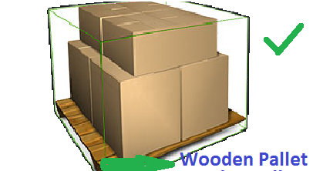 | 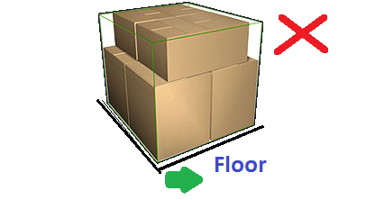 | मटेरियल फ्लोर के उपर न रखे.
मटेरियल को सही तरीके से स्टैक करके रखे | 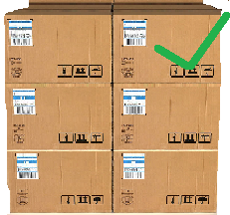 |  | मटेरियल को फैला के न रखे.
अधिकतम ऊंचाई ५ तक सुनिश्चित करे |  |  | मटेरियल की अधिकतम ऊंचाई का अनुसरण करे .
मटेरियल को दीवार से हटा के रखे. | 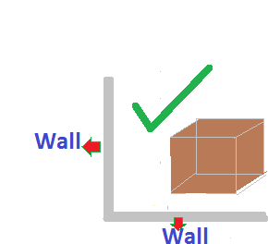 | 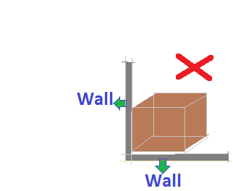 | मटेरियल को दीवार से न चिपकाए.
मटेरियल को सीधा रखे. |  | 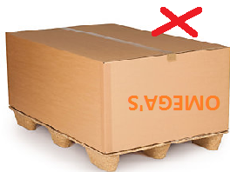 | मटेरियल को उल्टा न रखे.
GAUGE/ TOOL/ MACHINE SETTING/ INSTRUCTIONS | 5S |  | SAFETY INSTRUCTION
 |  |  | USE
1 ट्राली | 1 कार्यस्थल साफ सुथरा रखे ! |  |  | 
2 रिजेक्शन के लिएलाल बिन का ही इस्तेमाल करे ! | 2 कार्यस्थल पर आवश्यक समान ही रखे!

Prepared By: Approved By

Note :- le> u vkus@ijs'kkuh esa lqijokÃt+j ls lEidZ djsa !

